상품제안서
[보틀로만] DIY 스텐텀블러 400 ml | 상품코드: F02324

 |  |  |  |  |  | 02-412-0044 | www.easy1.co.kr
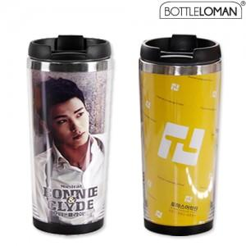

【상세/제작정보】 | *외피에 실크인쇄하시거나 원하는디자인 간지제작후 조립가능 *스스로 분리조립가능하므로 세척시,디자인변경시 용이함.

【인쇄/포장옵션】 | 실크, 풀칼라 / 포장지포장

【공급단가】 | 수량 | 100~ | 500~ | 1,000~ | 3,000~
*VAT별도 | 단가 | 3,240원 | 3,120원 | 3,000원 | 2,880원

【상품 URL】 | http://www.easy1.co.kr/src/goods_detail.php?gdno=2324

